Лист1
Лабораторная работа №06
Прессы для тиснения и печати на переплетных крышках
Цель работы: изучить механизм давления печатно-позолотного пресса, освоить методику расчета его основных технологических характеристик.

Вариант 8

R=L= | Марка картона | Tmax | Δtmax | Числа тиснений | F |  | E0 | K | а | b
300 | Калинский | 2.5 | 1.6 | 4 | 40 |  | 9,810 | -8252 | 2.006 | 1.68
мм |  | мм | мм |  | см^2 |  | Н/см2 | Н/см2
0.3 |  | 0.0025 | 0.0016 |  | 0.004 |  | 98100000.00 | -82520000.00 |  |  |  | график зависимости общегоусилия теснения от перемещения плиты
м |  | м | м |  | м^2 |  | H/м2 | H/м2

 |  |  |  | 1 | 2 | 3 | 4 | 5
деформация ΔTi |  |  |  | 0.00032 | 0.00064 | 0.00096 | 0.00128 | 0.0016
давление Pi |  |  |  | 11495.161531 | 31537.789404 | 63370.342982 | 112522.44622 | 189644.74953 | //////////
Координата нижней плиты процесса S1 |  |  |  | 0.0013043705517 | 0.00098312881509 | 0.00066115663627 | 0.00033811142858 | 1.3333333333E-05 | //////////
движущее усилие Qi |  |  |  | 1669.2190368 | 4031.3237793 | 6794.8096858 | 9055.3686943 | 5057.1933208

Шаг | 0.00032

Pi | pi1 | pi2 | pi3 | pi4 | pi5
Максимальная относительная деформация напряжения ε(отн)= | 0.128 | 0.256 | 0.384 | 0.512 | 0.64
Напряжение σ= | 2873790.38 | 7884447.351 | 15842585.746 | 28130611.554 | 47411187.383

Si
l-(длина колонн пресса) |  | 100 | см | 1 | м
n |  | 4
D-(диаметр колонн) |  | 17 | см | 0.17 | м
E-модуль упругости |  | 20000000.00 | Н/см2 | 200000000000 | Н/м2
Z-(жёсткость колонн пресса) |  | 6.1954778885E-11
 | 1 | 2 | 3 | 4 | 5
λi-(удлинение колонок преса) | 7.1218019089E-07 | 1.9539167691E-06 | 3.9260955873E-06 | 6.9713032749E-06 | 1.1749398524E-05
ΔSmax | 0.0016117493985 | путь, проходимый нижний плитой при тиснении переплетной крышки

радиус оис шарнира r | 5 | мм | 0.005 | м
коэффициент трения в шарнире f | 0.2 |  |  |  |  |  | График Q=f(α)
C(T) | 13.333333333
С(0) | 3.6514837167 |  |  |  |  |  | Qi | 1669.2190368 | 4031.3237793 | 6794.8096858 | 9055.3686943 | 5057.1933208
S(K) > координата верхнего положения подвижной плиты | 1.3333333333E-05
s(max) | 0.0016250827319 |  |  |  |  |  | H | 0.6
 |  |  |  |  |  |  | R=L | 0.3
Qi | 1 | 2 | 3 | 4 | 5 |  | Si | 0.0013043705517 | 0.00098312881509 | 0.00066115663627 | 0.00033811142858 | 1.3333333333E-05
Кпс i | 0.14521057684 | 0.12782518545 | 0.10722381111 | 0.080476109424 | 0.026666666667
 |  |  |  |  |  |  | альфа | 0.065950573212 | 0.057253745625 | 0.046949550812 | 0.033572964755 | 0.0066666790124
 | 1 | 2 | 3 | 4 | 5
ε ост | -3.0765314609 | -1.964763384 | -1.0300822698 | -0.27228642252 | 0.30887349903
θ (коэффициент использования времени машины) | 0.9 | x | 4 | число тиснений за 1 цикл |  |  | 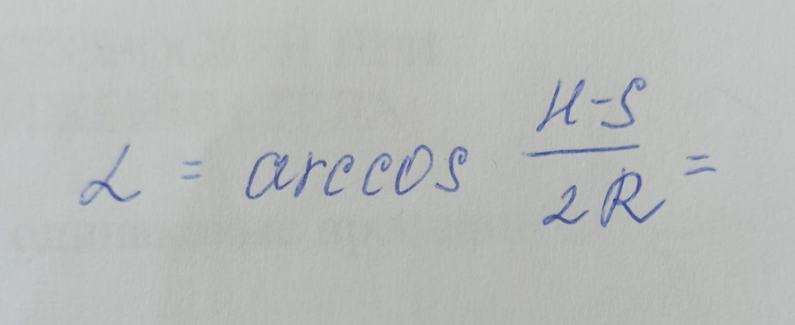
β | 0.97 | коэффициент учитывает отход продукии в брак
Пy(производительность преса) | 785.7

Вывод: Производительность пресса для тиснения и печати на переплетных крышках Пу составляет 785 тиснений в час

